汽车吊抗倾覆验算
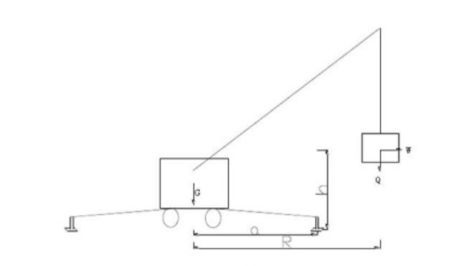
名称 | 符号 | 公式 | 数值 | 单位
汽车吊自重 | G |  | 72 | t
起吊构件最大重量 | Q |  | 27 | t
配重 | G1 |  | 100 | t
风荷载 | W | W=20%*Q | 52.92 | KN
起吊作业半径 | R |  | 20.0 | m
风动载合力点高度 | H |  | 22.0 | m
汽车吊重心至支脚倾覆支点的距离 | a |  | 4.30 | m
配重至回转中心距离 | C |  | 5.75 | m
重力加速度 | g |  | 9.80 | m/s2
自重加权系数 | KG |  | 1.00
起升荷载加权系数 | KQ |  | 1.15
风荷载加权系数 | KW |  | 1.00
汽车吊总重对倾覆边的力矩 | MG | MG=G*g*a+G1*g*(a+C) | 12883.08 | KN･m
起升荷载对倾覆边的力矩 | MQ | MQ=Q*g*(R-a) | -4154.22 | KN･m
风荷载对倾覆边的力矩 | MW | MW=W*H | -1164.24 | KN･m
倾覆边合力矩 | M | M=KG*MG+KQ*MQ+KW*MW | 6941.49 | KN･m
结果判断 |  |  | 满足要求

